퍼걸러
이미지 | 순번 | 물품식별번호 | 변경전세부품명번호 | 변경전세부품명 | 변경후세부품명번호 | 변경후세부품명 | 품목명 | 비고
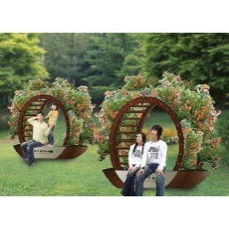 | 1 | 21582539 | 4924151101 | 퍼걸러 | 5610160501 | 옥외용벤치 | 옥외용벤치, 경구, KG-407A, 2.45×0.5×2.0m | 기계약
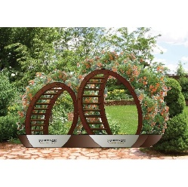 | 2 | 21582540 | 4924151101 | 퍼걸러 | 5610160501 | 옥외용벤치 | 옥외용벤치, 경구, KG-407B, 4.012×0.5×2.0m | 기계약
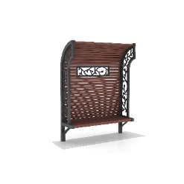 | 3 | 22192708 | 4924151101 | 퍼걸러 | 5610160501 | 옥외용벤치 | 옥외용벤치, 토인디자인, TIP-320, 1.75×0.6×2.3m
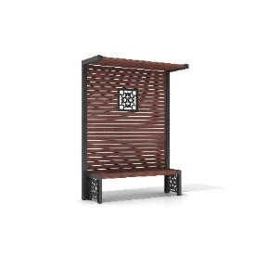 | 4 | 22193338 | 4924151101 | 퍼걸러 | 5610160501 | 옥외용벤치 | 옥외용벤치, 토인디자인, TIP-319, 1.75×0.63×2.3m
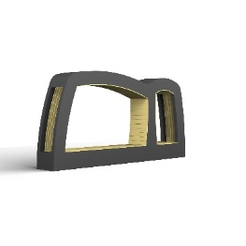 | 5 | 22826683 | 4924151101 | 퍼걸러 | 5610160501 | 옥외용벤치 | 옥외용벤치, 휴안, HUAN-P-304, 4.485×0.6×2.2m
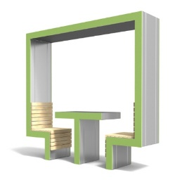 | 6 | 23292913 | 4924151101 | 퍼걸러 | 5610160501 | 옥외용벤치 | 옥외용벤치, 그린프리즘, GPSB-203, 2.2×0.5×2.1m | 기계약
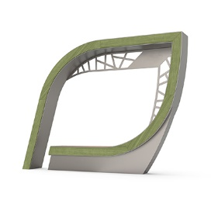 | 7 | 24347760 | 4924151101 | 퍼걸러 | 5610160501 | 옥외용벤치 | 옥외용벤치, 어반스케이프, UBB-SP004, 2.8×0.65×2.1m | 계약
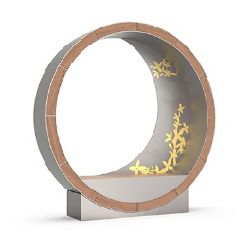 | 8 | 24347761 | 4924151101 | 퍼걸러 | 5610160501 | 옥외용벤치 | 옥외용벤치, 어반스케이프, UBB-SP029, 2.2×0.65×2.25m | 계약
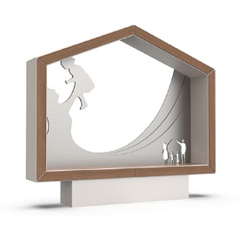 | 9 | 24347762 | 4924151101 | 퍼걸러 | 5610160501 | 옥외용벤치 | 옥외용벤치, 어반스케이프, UBB-SP028-1, 2.45×0.65×2.18m | 계약
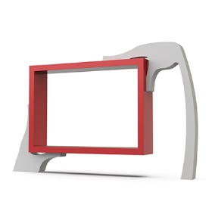 | 10 | 24347763 | 4924151101 | 퍼걸러 | 5610160501 | 옥외용벤치 | 옥외용벤치, 어반스케이프, UBB-SP002, 3.55×0.65×2.2m | 계약
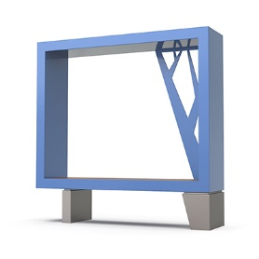 | 11 | 24347764 | 4924151101 | 퍼걸러 | 5610160501 | 옥외용벤치 | 옥외용벤치, 어반스케이프, UBB-SP002-1, 1.81×0.65×1.8m | 계약
 | 12 | 24347765 | 4924151101 | 퍼걸러 | 5610160501 | 옥외용벤치 | 옥외용벤치, 어반스케이프, UBB-SP003, 4.9×0.65×2.8m | 계약
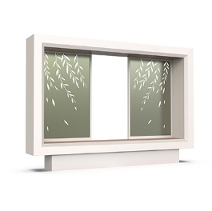 | 13 | 24347766 | 4924151101 | 퍼걸러 | 5610160501 | 옥외용벤치 | 옥외용벤치, 어반스케이프, UBB-SP027-1, 3.0×0.65×2.1m | 계약
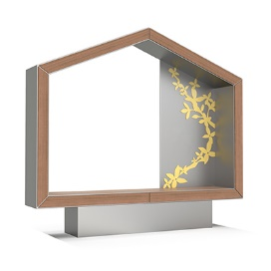 | 14 | 24347767 | 4924151101 | 퍼걸러 | 5610160501 | 옥외용벤치 | 옥외용벤치, 어반스케이프, UBB-SP028, 2.45×0.65×2.18m | 계약
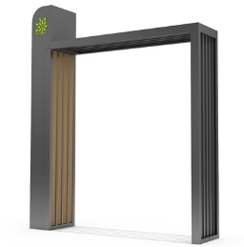 | 15 | 22480172 | 4924151101 | 퍼걸러 | 3020179601 | 조립식구조물 | 조립식구조물, 드림필, DF-512, 2.55×0.35×3.0m | 기계약

